売上
4/5/15 | Apples | 73
4/5/15 | Cherries | 85
4/6/15 | Pears | 14
4/8/15 | Oranges | 52
4/10/15 | Apples | 152
4/10/15 | Bananas | 23
4/10/15 | Strawberries | 98

photos
image1
imag2 | 

売上一覧
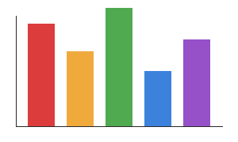
商品名 | 数量 | 単価 | 合計
りんご | 3 | 150 | 450
バナナ | 5 | 100 | 500
みかん | 8 | 80 | 640

構成比
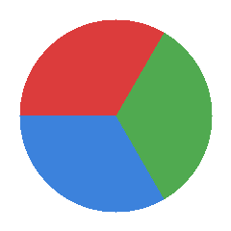
区分 | 割合(%)
個人 | 45
法人 | 35
その他 | 20

犬1 | 犬2 | 犬3

